Medicine Planning

No | Tên Control | Loại | Ghi chú | Khởi tạo | Thay đổi dữ liệu
1 | cboClinic | ComboBox | Liệt kê các trung tâm có trong danh sách | - Giá trị của phòng khám hiện tại - Nếu là trung tâm thì cho phép thay đổi còn không thì disable
2 | cboYear | ComboBox | Liệt kê các năm có dự trù | - Lấy năm hiện tại
3 | cboMonth | ComboBox | liệt kê 12 tháng trong năm | - Lấy tháng hiện tại
4 | grdPlanning | DataGridView | Danh sách các dự trù | - Lấy dữ liệu theo điều kiện trên - Trạng thái của dự trù được lấy trong list 1 | -

Medicine Planning Detail
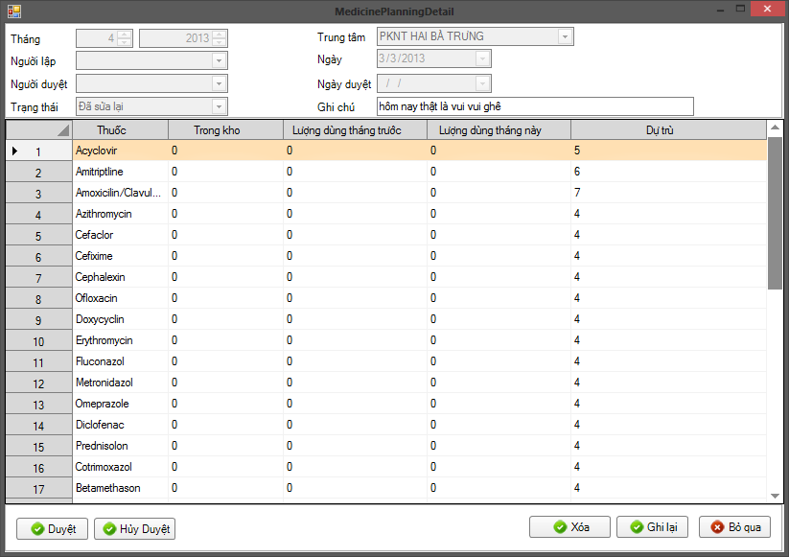
No | Tên Control | Loại | Ghi chú | Khởi tạo | Thay đổi dữ liệu
 | txtDate | DateTime
 | txtClinic | Combobox
 | TxtMonth | Integer
 | TxtYear | Integer
 | TxtNote | Textbox
 | TxtStatus | Combobox
 | TxtApprover | Combobox
 | TxtApprovedDate | DateTime
 | BtnCancel | Button
 | BtnSave | Button
 | BtnDelete | Button
 | grdNo
 | grdMedicine
 | grdLastMonthUsage |  | Lấy tông thuốc trong bảng Delivery
 | grdMonthUsage
 | grdInStock
 | grdRequire

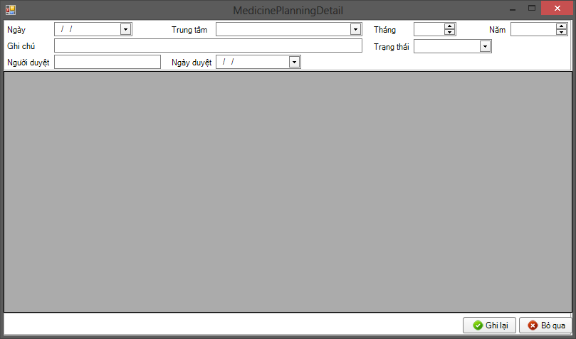
TxtDate
TxtClinic
TxtMonth
TxtYear
TxtNote
TxtStatus
TxtApproved
TxtApprovedDate
dbgPlanning
TxtSave
TxtCancel

WareHouse
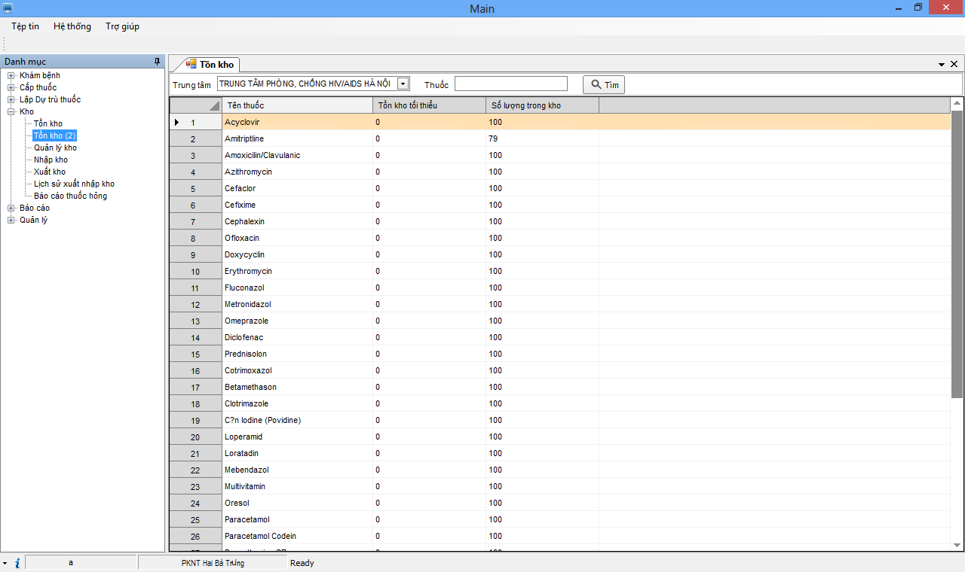
No | Tên Control | Loại | Ghi chú | Khởi tạo | Thay đổi dữ liệu

